상품제안서
써클칼라 5벌 수저세트 | 상품코드: F27730

 |  |  |  |  |  |  | 02-412-0044 | www.easy1.co.kr
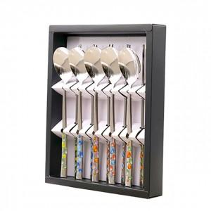

【상세/제작정보】

【인쇄/포장옵션】 | 레이저 / 쇼핑백

【공급단가】 | 수량 | 40~ | 100~ | 500~ | 1,000~ | 2,000~
*VAT별도 | 단가 | 23,100원 | 22,710원 | 22,130원 | 21,750원 | 21,170원

【상품 URL】 | https://dev.easy1.co.kr:443/src/goods_detail.php?gdno=27730

